P1
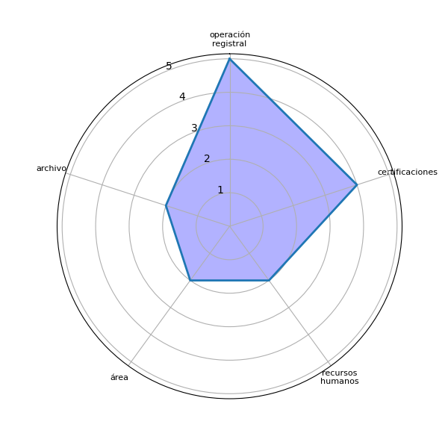
Sector | P1 | res
no indica | Cajas | ['cajas']
no indica | Operación Registral | ['operación registral']
no indica | Unidad de Seguridad Registral | []
no indica | UDAF | ['udaf']
no indica | Departamento de Recuross humanos | []
no indica | Financiero | ['financiero']
no indica | Recursos Humanos | ['recursos humanos']
no indica | Operación Registral | ['operación registral']
no indica | Operación registral | ['operación registral']
no indica | En la parte de certificaciones | ['certificaciones']
no indica | En el área de Recursos humanos | ['recursos humanos', 'área']
no indica | Escáner, operación, certificaciones | [', operación', 'certificaciones', 'escáner']
no indica | En el area administrativa | ['area administrativa']
no indica | Afministrativa | ['afministrativa']
no indica | Certificaciones y consulta de copias de archivo | ['archivo', 'certificaciones', 'consulta', 'copias']
no indica | En la operación registral en la inscripciones de este registro. Y también en la emisión de certificaciones del 2do. Registro de la Propiedad. | ['2do', 'certificaciones', 'emisión', 'inscripciones', 'operación registral', 'registro']
no indica | En el ingreso de documentos y solicitudes | ['documentos', 'ingreso', 'solicitudes']
no indica | Operación registral | ['operación registral']
no indica | Archivo | ['archivo']
no indica | En el área de o departamento de Registradores titulares y auxiliares en cuanto a implementar firma electrónica avanzada | ['firma electrónica', 'área']

P2
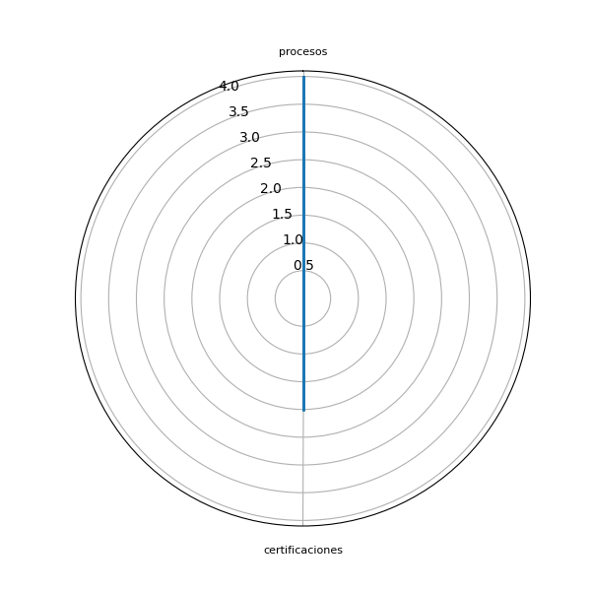
Sector | P2 | res
no indica | Cambio cultural | ['cambio cultural']
no indica | Servicos en línea | ['línea', 'servicos']
no indica | Respecto al proceso de inmovilización, omitir ciertos requisitos que actualmente se piden. Algunos de ellos no se encuentran en la ley (solicitud de cancelación). | ['(solicitud', 'cancelación', 'inmovilización', 'ley', 'requisitos']
no indica | Simplificar procesos, disminuir pasos | ['pasos', 'procesos']
no indica | Tener en electrónico los datos de.los.trabajadorea y toda la carreta refistral de cada uno | ['datos de.los.trabajadorea']
no indica | Todo digital | []
no indica | Solicitudes de permisos digitales | ['permisos digitales', 'solicitudes']
no indica | Que se permita el uso de internet para agilizar las inscripciones Registrales | ['inscripciones registrales', 'internet']
no indica | Usar medios con tecnología avanzada | ['medios', 'tecnología avanzada']
no indica | Que se trabaje una herramienta para poder implementar certificaciones de manera digital para poder solicitarlas sin ir a alguna sede registral | [' herramienta', 'certificaciones', 'sede registral']
no indica | Simplificar controles en cuanto a permisos, licencias, etc | [', licencias', 'controles']
no indica | Buscar rebajar tiempos para realizar el procedimiento | ['procedimiento', 'tiempos']
no indica | Verificar los procesos para su simplificacion y la digitalizacion de los mismos | ['digitalizacion', 'procesos', 'simplificacion']
no indica | Revisar procesos | ['procesos']
no indica | Que se paguen las certificaciones y copias de archivo a distancia y el mismo usuario lo pueda imprimir una sola vez y con consultas limitadas (3 máximo) por el mismo costo | ['archivo', 'certificaciones', 'copias', 'distancia']
no indica | Compra de firma electrónica avanzada, revisión de procesos en los manuales de la institución. | [', revisión', 'compra', 'firma electrónica', 'institución', 'manuales', 'procesos']
no indica | Que se prepare al usuario y al personal para esos efectos | ['efectos', 'usuario']
no indica | Trabajando desde casa | ['casa']
no indica | Digitalizar lo duplicados | []
no indica | Sugerir cuanto antes su verificación e implementarla con la anuencia, autorización y colaboración de las autoridades registrales. | [', autorización', 'anuencia', 'autoridades registrales', 'colaboración', 'verificación']

